附件19.3.27
1、
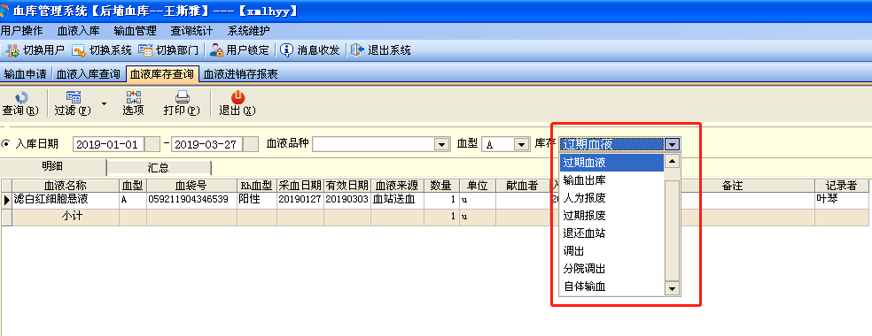

增加1列类型，例如过期血液等

2、
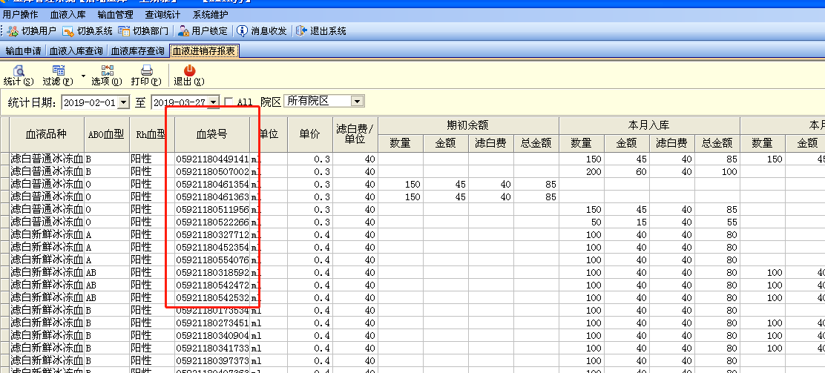

附件旧
1、
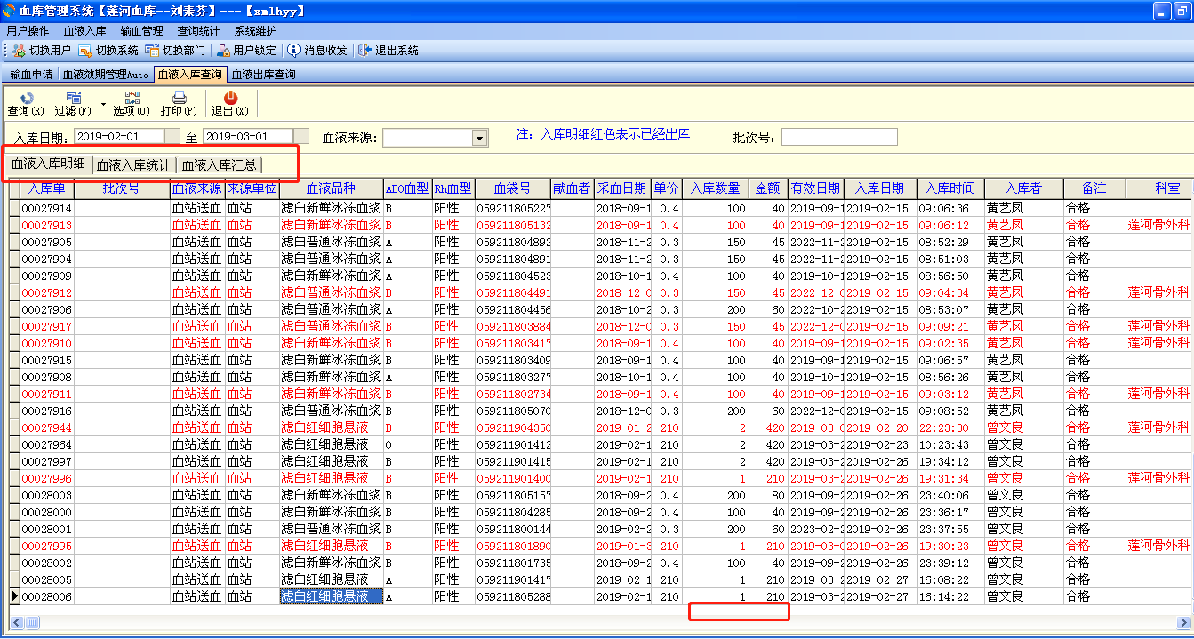

2、
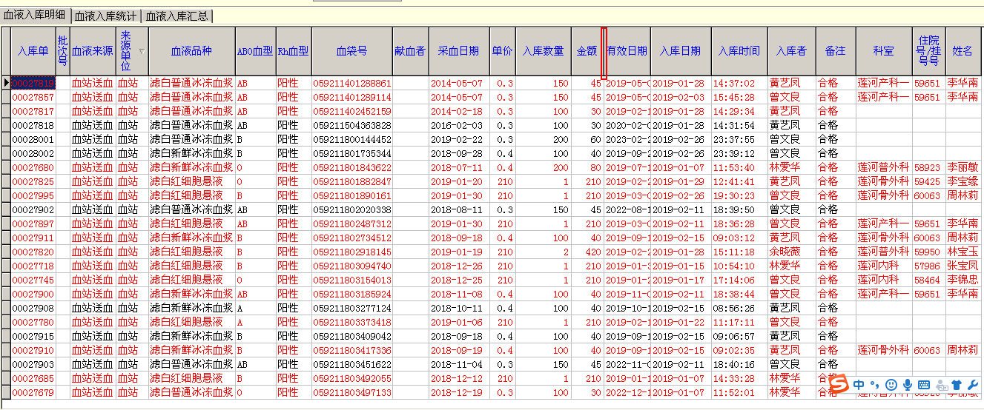

血液入库查询：1、入库明细需增加辐照滤白费用（项目放在金额后面），2、增加1栏血费+辐照滤白的合计数（名称为总金额）

3、
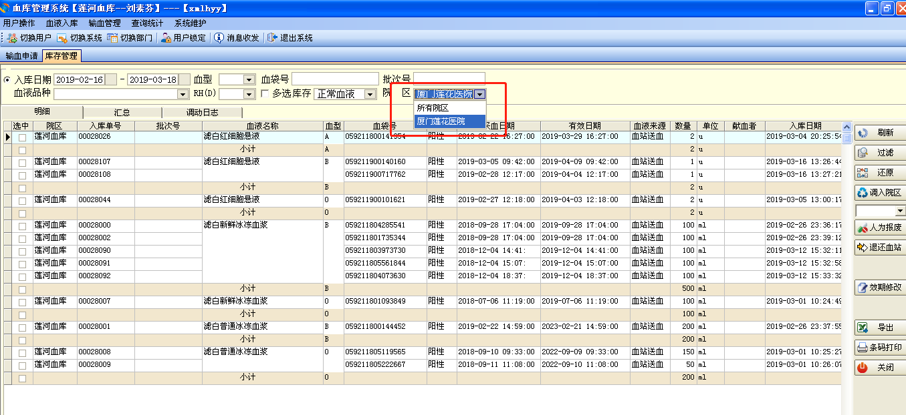

附件
1、
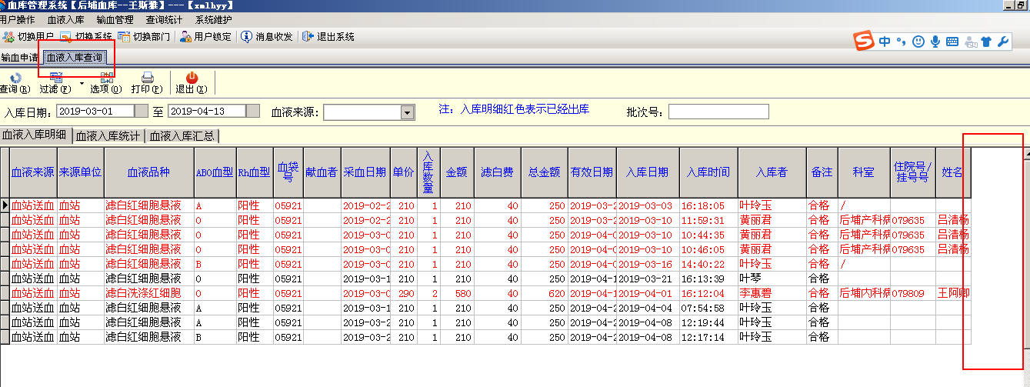

血液入库明细：1、表格尾部需增加发票号、发票日期、及各自相应入库院区（例：莲河院区、后埔院区、金尚院区）三栏；2、血液品种前面一栏增加类型（正常入库、调拨入库）

2、

血液入库明细：血液品种前面一栏增加类别栏（正常入库、调拨入库）

3、
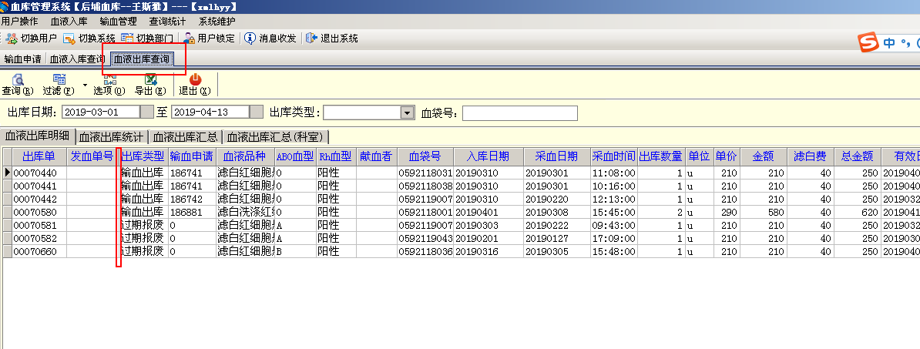

血液出库明细：表格出库类型前面增加一栏类别栏（正常出库、调拨出库）

4、

血液库存查询：库存管理需要增加血液品种单价、金额、滤白费、总金额，底下要体现金额小计和金额合计；2、增加相应院区栏
5、
